新系统菜单样式
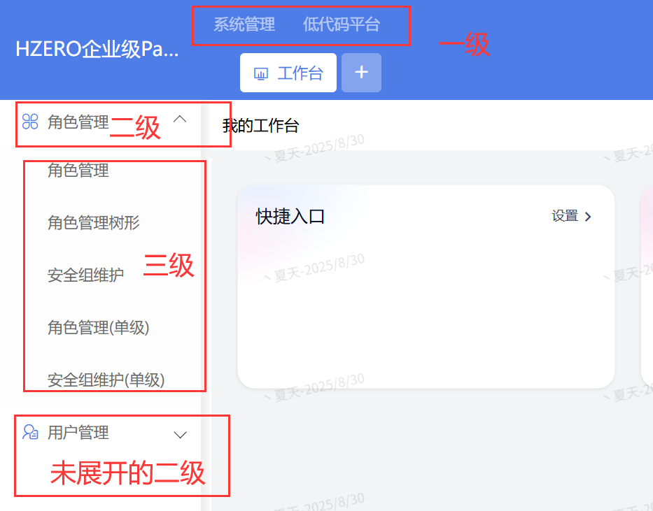
左侧平铺菜单样式（系统默认值）
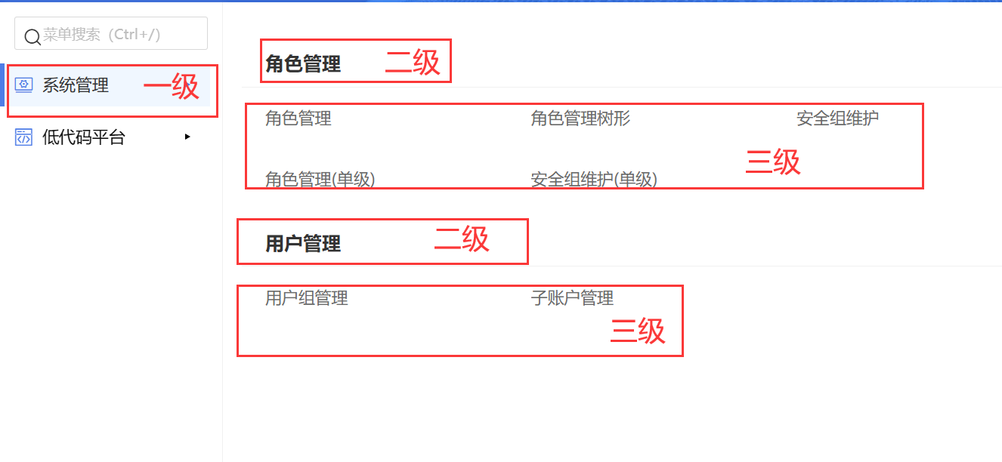

左侧呼出菜单样式（用户可选1，仅影响个人账号样式）
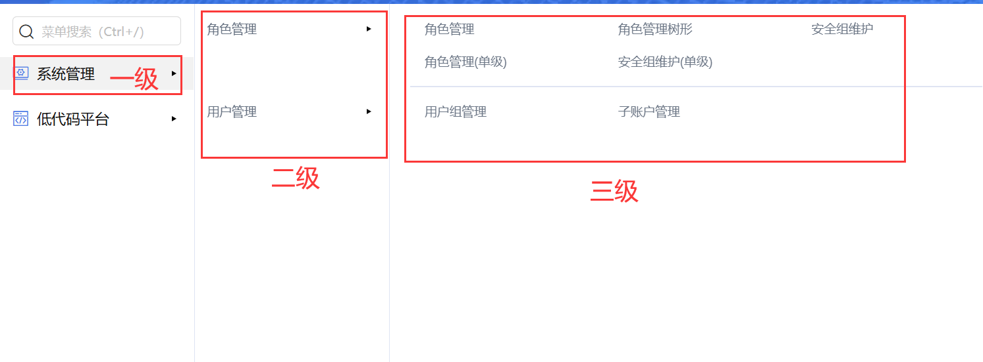

顶部悬浮菜单样式（用户可选2，仅影响个人账号样式）
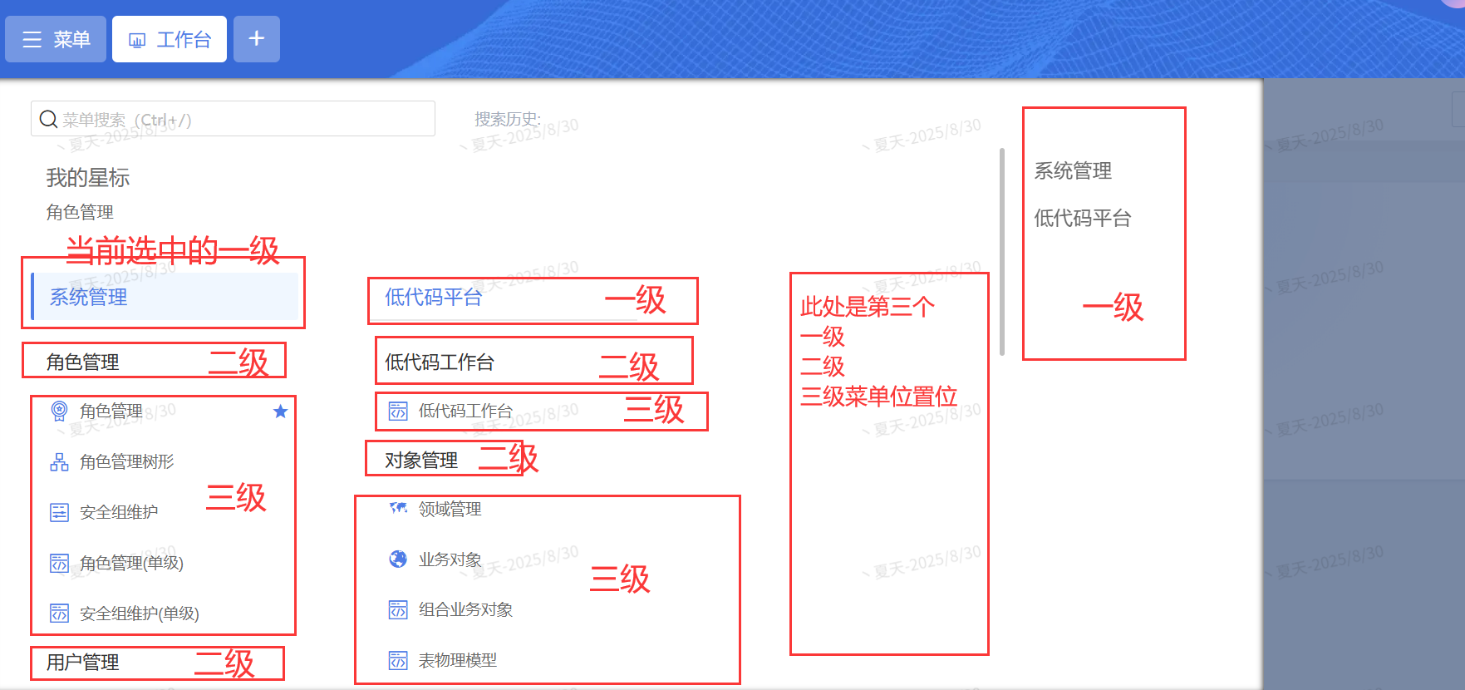

顶部及左侧固定菜单样式（用户可选3，仅影响个人账号样式）

CRM计划菜单
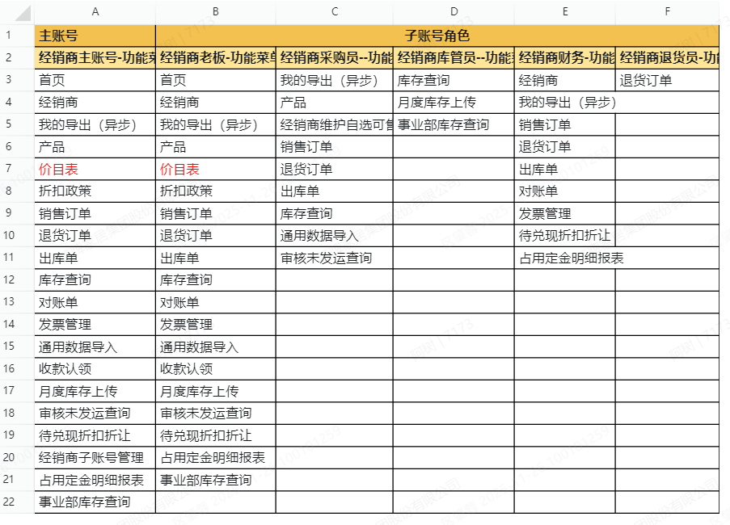
序号 | 进度 | 适用对象 | 一级菜单 | 二级菜单 |  | 预估人天 | 备注
1 | 开发中 | CRM-经销商账号 | 首页 |  | 首页
2 | 开发中 | CRM-经销商账号 | 我的导入（异步） |  | 我的导入（异步）
3 | 开发中 | CRM-经销商账号 | 我的导出（异步） |  | 我的导出（异步）
4 | 开发中 | CRM-经销商账号/内部用户 | 经销商 |  | 经销商
5 | 开发中 | CRM-经销商账号 | 产品 |  | 产品
6 | 开发中 | CRM-经销商账号 | 销售订单 | 订单查询 | 销售订单订单查询 |  | 均在“销售订单”同一个界面展示
7 | 开发中 | CRM-经销商账号 | 销售订单 | 订单进度表查询 | 销售订单订单进度表查询 |  | 均在“销售订单”同一个界面展示
8 | 开发中 | CRM-经销商账号 | 销售订单 | 创建常规订单 | 销售订单创建常规订单 |  | 均在“销售订单”同一个界面展示
9 | 开发中 | CRM-经销商账号 | 销售订单 | 创建计划订单 | 销售订单创建计划订单 |  | 均在“销售订单”同一个界面展示
10 | 开发中 | CRM-经销商账号 | 销售订单 | 创建广告物料订单 | 销售订单创建广告物料订单 |  | 均在“销售订单”同一个界面展示
11 | 开发中 | CRM-经销商账号 | 销售订单 | 创建定制订单 | 销售订单创建定制订单 |  | 均在“销售订单”同一个界面展示
12 | 开发中 | CRM-经销商账号 | 销售订单 | 创建转卖订单 | 销售订单创建转卖订单 |  | 均在“销售订单”同一个界面展示
13 | 开发中 | CRM-经销商账号 | 出口订单 | 创建出口常规订单 | 出口订单创建出口常规订单 |  | 出口客户才有的菜单，均在“出口订单”同一个界面展示
14 | 开发中 | CRM-经销商账号 | 出口订单 | 创建出口计划订单 | 出口订单创建出口计划订单 |  | 出口客户才有的菜单，均在“出口订单”同一个界面展示
15 | 开发中 | CRM-经销商账号 | 出口订单 | 创建出口定制订单 | 出口订单创建出口定制订单 |  | 出口客户才有的菜单，均在“出口订单”同一个界面展示
16 | 开发中 | CRM-经销商账号 | 出口订单 | 创建成品出口退货订单 | 出口订单创建成品出口退货订单 |  | 出口客户才有的菜单，均在“出口订单”同一个界面展示
17 | 开发中 | CRM-经销商账号 | 退货订单 | 退货申请单查询 | 退货订单退货申请单查询 |  | 均在“退货订单”同一个界面展示
18 | 开发中 | CRM-经销商账号 | 退货订单 | 创建广告物料退货订单 | 退货订单创建广告物料退货订单 |  | 均在“退货订单”同一个界面展示
19 | 开发中 | CRM-经销商账号 | 退货订单 | 创建一件代发退货单 | 退货订单创建一件代发退货单 |  | 均在“退货订单”同一个界面展示
20 | 开发中 | CRM-经销商账号 | 经销商维护自选可售产品清单 |  | 经销商维护自选可售产品清单
21 | 开发中 | CRM-经销商账号 | 出库单查询 |  | 出库单查询
22 | 开发中 | CRM-经销商账号 | 库存查询 |  | 库存查询
23 | 开发中 | CRM-经销商账号 | 事业部库存查询 |  | 事业部库存查询
24 | 开发中 | CRM-经销商账号 | 折扣政策 |  | 折扣政策
25 | 开发中 | CRM-经销商账号 | 对账单 |  | 对账单 |  | 旧维度-经销商维度
26 | 开发中 | CRM-经销商账号 | 发票信息 |  | 发票信息 |  | 旧维度-经销商维度
27 | 开发中 | CRM-经销商账号 | 数据管理 | 退货申请单订单行导入 | 数据管理退货申请单订单行导入 |  | 通用数据导入，均在“数据管理”同一个界面展示
28 | 开发中 | CRM-经销商账号 | 数据管理 | 2024销售订单头行导入 | 数据管理2024销售订单头行导入 |  | 通用数据导入，均在“数据管理”同一个界面展示
29 | 开发中 | CRM-经销商账号 | 数据管理 | 2024销售订单行导入 | 数据管理2024销售订单行导入 |  | 通用数据导入，均在“数据管理”同一个界面展示
30 | 开发中 | CRM-经销商账号 | 收款认领 |  | 收款认领
31 | 开发中 | CRM-经销商账号 | 审核未发运查询 |  | 审核未发运查询
32 | 开发中 | CRM-经销商账号 | 月度库存上传 |  | 月度库存上传
33 | 开发中 | CRM-经销商账号 | 经销商子账号管理 |  | 经销商子账号管理
34 | 开发中 | CRM-法人账号 | 我的导出（异步） |  | 我的导出（异步）
35 | 开发中 | CRM-法人账号 | 法人客户 |  | 法人客户
36 | 开发中 | CRM-法人账号 | 法人对账单 |  | 法人对账单 |  | 新版本
37 | 开发中 | CRM-法人账号 | 对账单 |  | 对账单 |  | 历史版本
38 | 开发中 | CRM-法人账号 | 经销商账户明细查询 |  | 经销商账户明细查询
39 | 开发中 | CRM-法人账号 | 待兑现折扣折让对账单 |  | 待兑现折扣折让对账单
40 | 开发中 | CRM-法人账号 | 额度内市场推广费用对账单 |  | 额度内市场推广费用对账单
41 | 开发中 | CRM-法人账号 | 客户金税发票号码查询 |  | 客户金税发票号码查询
42 | 开发中 | CRM-经销商账号 | 销售订单 | 订单行优先发货顺序维护 | 销售订单订单行优先发货顺序维护 |  | 新功能，现在CRM-DMS还在开发当中
43 | 开发中 | CRM-经销商账号 | 占用定金明细报表 |  | 占用定金明细报表 |  | 新功能，现在CRM-DMS还在开发当中
44 | 未来计划 | CRM-内部用户 | 经销商 | 经销商360 |  |  | 1、基地、可自行维护发运部门、收货地址，不涉及对接OA审批。 2、展厅业务员可自行维护收货地址，不涉及对接OA审批。
45 | 未来计划 | CRM-内部用户 | 经销商 | 经销商+渠道设置定金比例 |  |  | 一般为物流部调度维护。
46 | 未来计划 | CRM-内部用户 | 经销商 | 经销商-基础信息维护 |  |  | 集团财务、基地财务，有审核权限。
47 | 未来计划 | CRM-内部用户 | 经销商 | 经销商-客户合同维护 |  |  | 总经办焦冉冉才有审核权限。
48 | 未来计划 | CRM-内部用户 | 经销商 | 经销商-开票单位维护 |  |  | 集团财务、基地财务，有审核权限。
49 | 未来计划 | CRM-内部用户 | 经销商 | 全年折扣管理 |  |  | 集团财务查询、维护。
50 | 未来计划 | CRM-内部用户 | 经销商 | 经销商-不可异动设置 |  |  | 管理员操作
51 | 未来计划 | CRM-内部用户 | 经销商 | 经销商-含运费标识维护
52 | 未来计划 | CRM-内部用户 | 经销商 | 经销商-意向客户 |  |  | 海外销售业务使用
53 | 未来计划 | CRM-内部用户 | 发运部门维护 | 发运部门申请单 |  |  | 各销售业务员进行申请提交OA审批
54 | 未来计划 | CRM-内部用户 | 发运部门维护 | 发运部门查询
55 | 未来计划 | CRM-内部用户 | 法人客户 | 法人信息变更申请 |  |  | 一般为运营部、计划物流中心新建、提交OA审批
56 | 未来计划 | CRM-内部用户 | 法人客户 | 法人客户同控信息 |  |  | 集团财务
57 | 未来计划 | CRM-内部用户 | 产品 | 产品列表
58 | 未来计划 | CRM-内部用户 | 产品 | 价目表 |  |  | 产品部一般有申请导出权限。
59 | 未来计划 | CRM-内部用户 | 产品 | 配件产品维护
60 | 未来计划 | CRM-内部用户 | 产品 | 价目表申请单 |  |  | 一般为产品部进行定价申请
61 | 未来计划 | CRM-内部用户 | 产品 | 产品淘汰申请 |  |  | 废弃功能
62 | 未来计划 | CRM-内部用户 | 产品 | 包销产品维护 |  |  | 废弃功能
63 | 未来计划 | CRM-内部用户 | 产品 | 浴室柜套装关联 |  |  | 废弃功能
64 | 未来计划 | CRM-内部用户 | 产品 | 组合套装关联 |  |  | 产品部使用的功能
65 | 未来计划 | CRM-内部用户 | 产品 | 产品订金比例设置 |  |  | 一般为物流部调度维护。
66 | 未来计划 | CRM-内部用户 | 产品 | 责任制内结价定价基础参数配置 |  |  | 财务庞少斌维护
67 | 未来计划 | CRM-内部用户 | 产品 | 责任制内结价定价瓷砖参数配置 |  |  | 财务庞少斌维护
68 | 未来计划 | CRM-内部用户 | 产品 | 全国生产起订量定义 |  |  | 一般为物流部调度维护。
69 | 未来计划 | CRM-内部用户 | 产品 | 生产周期天数定义 |  |  | 一般为物流部调度维护。
70 | 未来计划 | CRM-内部用户 | 产品 | 事业部公共产品清单维护 |  |  | 一般为物流部调度维护。
71 | 未来计划 | CRM-内部用户 | 产品 | 事业部自选产品清单维护 |  |  | 一般为物流部调度维护。
72 | 未来计划 | CRM-内部用户 | 产品 | 经销商可选产品清单维护 |  |  | 一般为物流部调度维护。
73 | 未来计划 | CRM-内部用户 | 产品 | 销售定价汇率维护 |  |  | 海外销财经理用
74 | 未来计划 | CRM-内部用户 | 产品 | 安装费激励产品类维护 |  |  | 客服公司负责
75 | 未来计划 | CRM-内部用户 | 产品 | 运费设置 |  |  | 管理员操作
76 | 未来计划 | CRM-内部用户 | 产品 | 定价系数基准维护 |  |  | 管理员操作
77 | 未来计划 | CRM-内部用户 | 产品 | 维保费品类维护 |  |  | 客服公司负责
78 | 未来计划 | CRM-内部用户 | 订单 | 折扣申请单查询 |  |  | 历史功能，EPMS上线后已没维护
79 | 未来计划 | CRM-内部用户 | 订单 | 海外定制订单查询列表 |  |  | 非海外事业部的定制部人员操作海外事业部定制订单的入口
80 | 未来计划 | CRM-内部用户 | 订单 | 创建配件订单 |  |  | 非客服公司备件业务，才涉及创建，例如龙甫外委订单
81 | 未来计划 | CRM-内部用户 | 订单 | 创建广告物料
82 | 未来计划 | CRM-内部用户 | 订单 | 创建废料订单
83 | 未来计划 | CRM-内部用户 | 订单 | 创建出口退货订单
84 | 未来计划 | CRM-内部用户 | 订单 | 创建成品退货订单 |  |  | 非售后退货、自营退货才是CRM新建，其余在新客服系统创建
85 | 未来计划 | CRM-内部用户 | 订单 | 创建配件退货订单
86 | 未来计划 | CRM-内部用户 | 订单 | 创建废料退货订单
87 | 未来计划 | CRM-内部用户 | 订单 | 造易排错 |  |  | 管理员操作
88 | 未来计划 | CRM-内部用户 | 订单 | 创建转卖退货订单
89 | 未来计划 | CRM-内部用户 | 订单 | 合并提交 |  |  | 工程定制订单可用
90 | 未来计划 | CRM-内部用户 | 订单 | 订单查询（异常单处理） |  |  | 管理员操作
91 | 未来计划 | CRM-内部用户 | 订单 | 订单进度表 |  |  | 仅针对定制订单
92 | 未来计划 | CRM-内部用户 | 订单 | 定制订单批量抛OA |  |  | 仅针对定制订单
93 | 未来计划 | CRM-内部用户 | 订单 | 定制订单批量审核 |  |  | 仅针对定制订单
94 | 未来计划 | CRM-内部用户 | 订单 | 定制卫浴小模块批量审核 |  |  | 废弃功能
95 | 未来计划 | CRM-内部用户 | 订单 | 配件订单批量审核 |  |  | 废弃功能
96 | 未来计划 | CRM-内部用户 | 订单 | 软装（广告物料申请单）批量审核 |  |  | 软装经理黄忠平使用
97 | 未来计划 | CRM-内部用户 | 订单 | 订单重推ERP记录 |  |  | 管理员操作
98 | 未来计划 | CRM-内部用户 | 出库单 | 退货明细查询 |  |  | 按所属安全性控制范围
99 | 未来计划 | CRM-内部用户 | 库存查询 | 库存显示配置 |  |  | 管理员操作
100 | 未来计划 | CRM-内部用户 | 库存查询 | 一件代发库存查询 |  |  | 管理员操作
101 | 未来计划 | CRM-内部用户 | 条码查询 | 日志查询
102 | 未来计划 | CRM-内部用户 | 工程管理 | 战略工程 |  |  | 历史功能，EPMS上线后已没维护
103 | 未来计划 | CRM-内部用户 | 工程管理 | 单体工程CRM |  |  | 历史功能，EPMS上线后已没维护
104 | 未来计划 | CRM-内部用户 | 工程管理 | 合同审核 |  |  | 历史功能，EPMS上线后已没维护
105 | 未来计划 | CRM-内部用户 | 工程管理 | 单体工程 |  |  | 历史功能，EPMS上线后已没维护
106 | 未来计划 | CRM-内部用户 | 对账单 | 内部明细 |  |  | 历史功能，旧对账维度数据
107 | 未来计划 | CRM-内部用户 | 对账单 | 外部明细 |  |  | 历史功能，旧对账维度数据
108 | 未来计划 | CRM-内部用户 | 对账单 | 法人对账单 |  |  | 新维度对账数据，在用
109 | 未来计划 | CRM-内部用户 | 对账单 | 安装激励余额明细 |  |  | 主要是财务李嘉仪使用
110 | 未来计划 | CRM-内部用户 | 对账单 | 安装激励台账-法人 |  |  | 主要是财务李嘉仪使用
111 | 未来计划 | CRM-内部用户 | 对账单 | 安装激励台账-按事业部维度 |  |  | 主要是财务李嘉仪使用
112 | 未来计划 | CRM-内部用户 | 待兑现折扣折让 | 内部明细
113 | 未来计划 | CRM-内部用户 | 待兑现折扣折让 | 外部明细
114 | 未来计划 | CRM-内部用户 | 发票信息 | 发票信息 |  |  | 废弃功能
115 | 未来计划 | CRM-内部用户 | 公告管理 | 公告管理 |  |  | 一般为运营部申请，发布事业部公告
116 | 未来计划 | CRM-内部用户 | 收款管理 | 流水添加 |  |  | 历史功能，财务共享上线后已废弃
117 | 未来计划 | CRM-内部用户 | 收款管理 | 流水分配 |  |  | 历史功能，财务共享上线后已废弃
118 | 未来计划 | CRM-内部用户 | 收款管理 | 收款认领-工程款 |  |  | 历史功能，财务共享上线后已废弃
119 | 未来计划 | CRM-内部用户 | 收款管理 | 收款认领审批 |  |  | 历史功能，财务共享上线后已废弃
120 | 未来计划 | CRM-内部用户 | 收款管理 | 暂收款 |  |  | 历史功能，财务共享上线后已废弃
121 | 未来计划 | CRM-内部用户 | 授信管理 | 授信申请
122 | 未来计划 | CRM-内部用户 | 授信管理 | 授信申请审批 |  |  | 财务操作
123 | 未来计划 | CRM-内部用户 | 授信管理 | 授信认领 |  |  | 财务操作
124 | 未来计划 | CRM-内部用户 | 政策返点报表 | 政策返点明细报表 |  |  | 废弃功能
125 | 未来计划 | CRM-内部用户 | 政策返点报表 | 政策返点达标汇汇总 |  |  | 废弃功能
126 | 未来计划 | CRM-内部用户 | 政策返点报表 | 浴室柜返点政策报表明细 |  |  | 废弃功能
127 | 未来计划 | CRM-内部用户 | 调账申请 | 调账申请 |  |  | 废弃功能
128 | 未来计划 | CRM-内部用户 | 价格审批 | 价格审批
129 | 未来计划 | CRM-内部用户 | 生产计划 | 生产计划
130 | 未来计划 | CRM-内部用户 | 经销商月度目标管理 | 经销商月度目标录入 |  |  | 废弃功能
131 | 未来计划 | CRM-内部用户 | 经销商月度目标管理 | 经销商月度目标审核 |  |  | 废弃功能
132 | 未来计划 | CRM-内部用户 | 经销商月度目标管理 | 上传情况统计 |  |  | 废弃功能
133 | 未来计划 | CRM-内部用户 | 经销商月度目标管理 | 经销商月度目标跟踪 |  |  | 废弃功能
134 | 未来计划 | CRM-内部用户 | 报表 | 工程发货明细 |  |  | 废弃功能
135 | 未来计划 | CRM-内部用户 | 报表 | 工程合同 |  |  | 废弃功能
136 | 未来计划 | CRM-内部用户 | 报表 | 收款明细 |  |  | 业务查询，数据来源ERP/共享系统收款信息。
137 | 未来计划 | CRM-内部用户 | 报表 | 生产预测支持
138 | 未来计划 | CRM-内部用户 | 报表 | 收款计划完成率 |  |  | 废弃功能
139 | 未来计划 | CRM-内部用户 | 报表 | 未认领收款汇总报表 |  |  | 废弃功能
140 | 未来计划 | CRM-内部用户 | 报表 | 未认领收款明细 |  |  | 废弃功能
141 | 未来计划 | CRM-内部用户 | 报表 | 家装发货明细 |  |  | 废弃功能
142 | 未来计划 | CRM-内部用户 | 报表 | 家装报备明细 |  |  | 废弃功能
143 | 未来计划 | CRM-内部用户 | 报表 | 工程项目完成率报表 |  |  | 废弃功能
144 | 未来计划 | CRM-内部用户 | 报表 | 报表导出记录 |  |  | 管理员、审计
145 | 未来计划 | CRM-内部用户 | 报表 | 签到报表 |  |  | 系统管理员管理
146 | 未来计划 | CRM-内部用户 | 数据管理 | 通用数据导入配置 |  |  | 系统管理员管理
147 | 未来计划 | CRM-内部用户 | 数据管理 | 通用数据导入 |  |  | 上述提及的功能菜单，导入模版、导入功能的入口，历史归集的地方，后续有些新功能导入模版下载、导入直接在详情页
148 | 未来计划 | CRM-内部用户 | 数据管理 | 产品图片批量上传 |  |  | 一般是物流部、产品部批量维护
149 | 未来计划 | CRM-内部用户 | 数据管理 | 接口同步 |  |  | 系统管理员管理
150 | 未来计划 | CRM-内部用户 | 订单设置 | 产品线维护 |  |  | 系统管理员管理
151 | 未来计划 | CRM-内部用户 | 订单设置 | 业务渠道维护 |  |  | 系统管理员管理
152 | 未来计划 | CRM-内部用户 | 订单设置 | 单据编码维护 |  |  | 系统管理员管理
153 | 未来计划 | CRM-内部用户 | 订单设置 | 产品渠道维护 |  |  | 系统管理员管理
154 | 未来计划 | CRM-内部用户 | 订单设置 | 共线产品线维护 |  |  | 系统管理员管理
155 | 未来计划 | CRM-内部用户 | 订单设置 | 最大库存量维护 |  |  | 物流部管理
156 | 未来计划 | CRM-内部用户 | 订单设置 | 造易数据维护 |  |  | 系统管理员管理
157 | 未来计划 | CRM-内部用户 | 订单设置 | 产品可供数量维护 |  |  | 系统管理员管理
158 | 未来计划 | CRM-内部用户 | 订单设置 | 订单类型-渠道配置 |  |  | 系统管理员管理
159 | 未来计划 | CRM-内部用户 | 订单设置 | 订单行-计广告费配置 |  |  | 系统管理员管理
160 | 未来计划 | CRM-内部用户 | 订单设置 | 配件退货订单-收货配置 |  |  | 系统管理员管理
161 | 未来计划 | CRM-内部用户 | 组织 | 组织 |  |  | 系统管理员管理
162 | 未来计划 | CRM-内部用户 | 组织 | 职位 |  |  | 系统管理员管理
163 | 未来计划 | CRM-内部用户 | 组织 | 内部用户 |  |  | 系统管理员管理
164 | 未来计划 | CRM-内部用户 | 组织 | 外部用户 |  |  | 系统管理员管理
165 | 未来计划 | CRM-内部用户 | 组织 | 事业部设置 |  |  | 系统管理员管理
166 | 未来计划 | CRM-内部用户 | 组织 | 经销商默认账户 |  |  | 系统管理员管理
167 | 未来计划 | CRM-内部用户 | 组织 | 税种 |  |  | 系统管理员管理
168 | 未来计划 | CRM-内部用户 | 组织 | 组织（旧版） |  |  | 系统管理员管理
169 | 未来计划 | CRM-内部用户 | 审批设置 | 审批设置 |  |  | 系统管理员管理
170 | 未来计划 | CRM-内部用户 | 开发设置 | 接口事业部设置 |  |  | 系统管理员管理
171 | 未来计划 | CRM-内部用户 | 开发设置 | 接口客户设置 |  |  | 系统管理员管理
172 | 未来计划 | CRM-内部用户 | 开发设置 | OA配置 |  |  | 系统管理员管理
173 | 未来计划 | CRM-内部用户 | 系统管理 | 系统工作台 |  |  | 系统管理员管理
174 | 未来计划 | CRM-内部用户 | 系统管理 | 值列表 |  |  | 系统管理员管理
175 | 未来计划 | CRM-内部用户 | 系统管理 | DMS菜单 |  |  | 系统管理员管理
176 | 未来计划 | CRM-内部用户 | 系统管理 | 个性化菜单 |  |  | 系统管理员管理
177 | 未来计划 | CRM-内部用户 | 系统管理 | 公共菜单 |  |  | 系统管理员管理
178 | 未来计划 | CRM-内部用户 | 系统管理 | DMS职责 |  |  | 系统管理员管理
179 | 未来计划 | CRM-内部用户 | 系统管理 | 职责 |  |  | 系统管理员管理
180 | 未来计划 | CRM-内部用户 | 系统管理 | 区域 |  |  | 系统管理员管理
181 | 未来计划 | CRM-内部用户 | 系统管理 | 参数配置 |  |  | 系统管理员管理
182 | 未来计划 | CRM-内部用户 | 系统管理 | PC端首页轮播图片 |  |  | 系统管理员管理
183 | 未来计划 | CRM-内部用户 | 系统管理 | 企业管理 |  |  | 系统管理员管理
184 | 未来计划 | CRM-内部用户 | 客户投诉 | 客户投诉 |  |  | 废弃功能
185 | 未来计划 | CRM-内部用户 | 月度库存管理 | 月度库存审核 |  |  | 营销管理中心使用
186 | 未来计划 | CRM-内部用户 | 月度库存管理 | 月度库存导出
187 | 未来计划 | CRM-内部用户 | 月度库存管理 | 上传数据统计
188 | 未来计划 | CRM-内部用户 | 月度库存管理 | 上传时间设置 |  |  | 营销管理中心使用
189 | 未来计划 | CRM-内部用户 | 月度库存管理 | 区域业务绑定 |  |  | 废弃功能
190 | 未来计划 | CRM-内部用户 | 月度库存管理 | 省区经理绑定 |  |  | 废弃功能
191 | 未来计划 | CRM-内部用户 | 月度库存管理 | 特殊经销商维护 |  |  | 废弃功能
192 | 未来计划 | CRM-内部用户 | 月度库存管理 | 库存考核明细报表 |  |  | 目前只有管理员有权限，不清楚是否废弃功能
193 | 未来计划 | CRM-内部用户 | 月度库存管理 | 库存考核汇总报表 |  |  | 目前只有管理员有权限，不清楚是否废弃功能
194 | 未来计划 | CRM-内部用户 | 车辆报备管理 | 车辆报备审核 |  |  | 废弃功能
195 | 未来计划 | CRM-内部用户 | 车辆报备管理 | 车辆报备申请 |  |  | 废弃功能
196 | 未来计划 | CRM-内部用户 | 进销存管理 | 销售查询导出 |  |  | 废弃功能，数据仅到2022.1.6
197 | 未来计划 | CRM-内部用户 | 进销存管理 | 进销存查询导出
198 | 未来计划 | CRM-内部用户 | 订单扣定金维护 | 订单扣订金维护
199 | 未来计划 | CRM-内部用户 | 审核未发运查询 | 审核未发运查询
200 | 未来计划 | CRM-内部用户 | 月度出勤安排 | 月度出勤安排 |  |  | 废弃功能
201 | 未来计划 | CRM-内部用户 | 余额明细查询 | 余额明细查询 |  |  | 只有瓷砖数据
202 | 未来计划 | CRM-内部用户 | 预扣定金管理 | 预扣定金 |  |  | 废弃功能
203 | 未来计划 | CRM-内部用户 | 预扣定金管理 | 解冻定金 |  |  | 废弃功能
204 | 未来计划 | CRM-内部用户 | 店铺信息管理 | 店铺信息 |  |  | 系统管理员管理
205 | 未来计划 | CRM-内部用户 | 页面查询条件 | 页面查询条件 |  |  | 系统管理员管理
206 | 未来计划 | CRM-内部用户 | 市场问题信息 | 市场问题信息 |  |  | 废弃功能

权限规则
